Sheet1
１．TwoMonthesCalendarについて How about
TwoMonthesCalendarは二月分の日付を表示するシンプルなカレンダーアプリです。
TwoMonthesCalendar is a simple calendar application that displays the date for two months.

２．起動方法 Startup
TwoMonthesCalendar.exeをダブルクリックすることでデスクトップ上にカレンダーが表示されます。
Double-click on TwoMonthesCalendar.exe to display the calendar on your desktop.

３．できること What you can do.
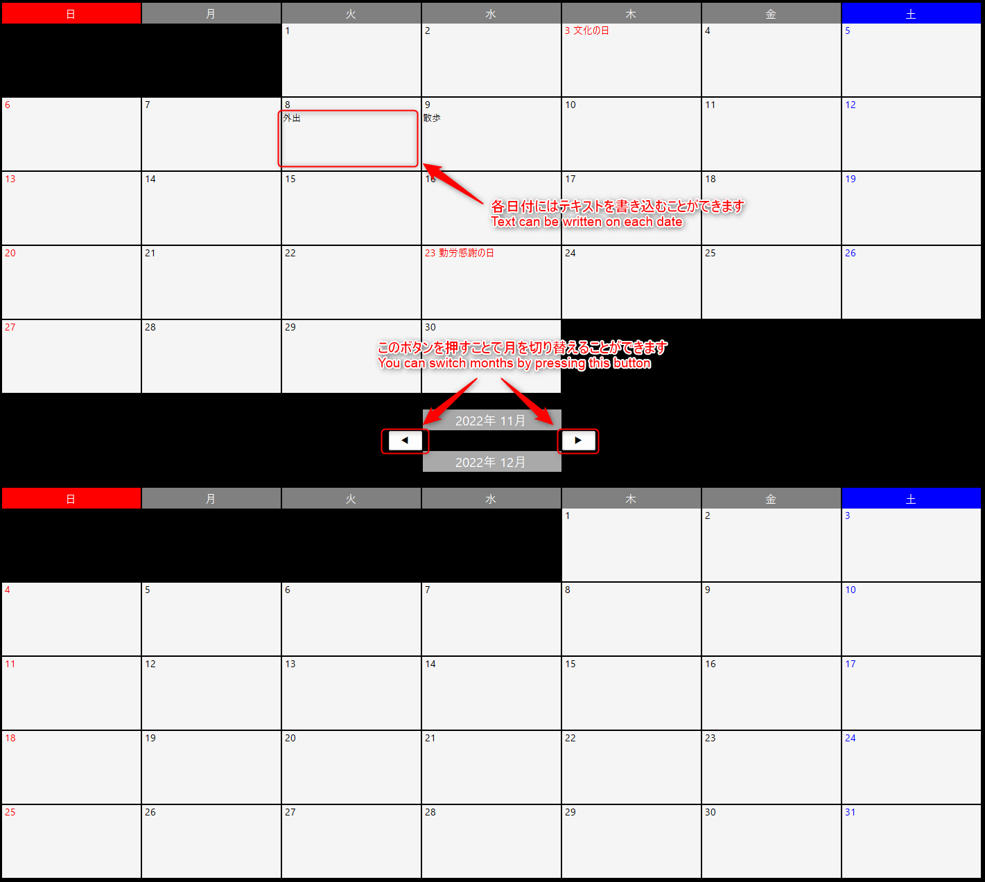

 | Exit
 | For Resolution 1920*1080
 | For Resolution 2560*1440

４．終了方法 Exit
タスクトレイのアイコンを右クリックし、「終了」を選択してください。
Right-click the icon in the task tray and select "終了".

